入会管理メニュー
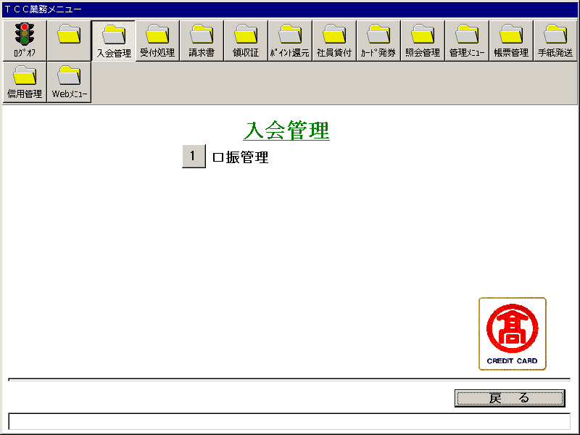
【画面レイアウト】

口振管理メニュー
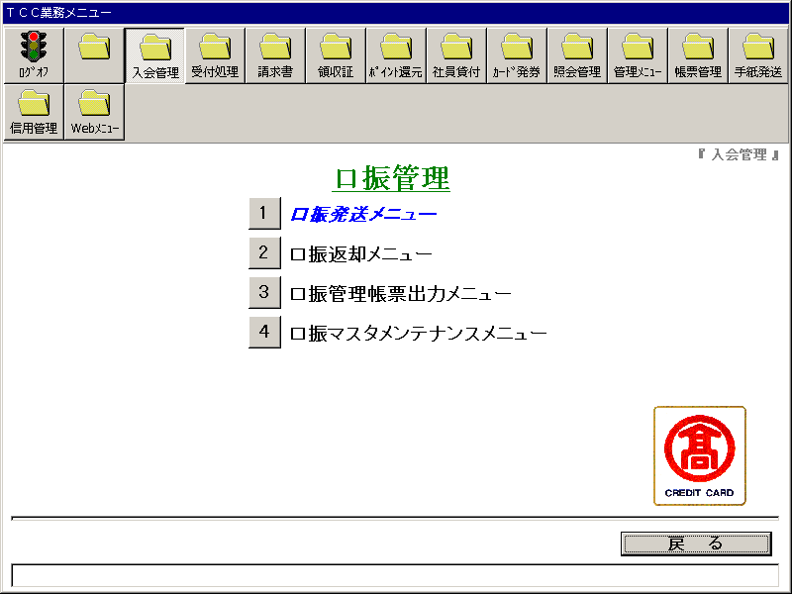
【画面レイアウト】

口振発送メニュー
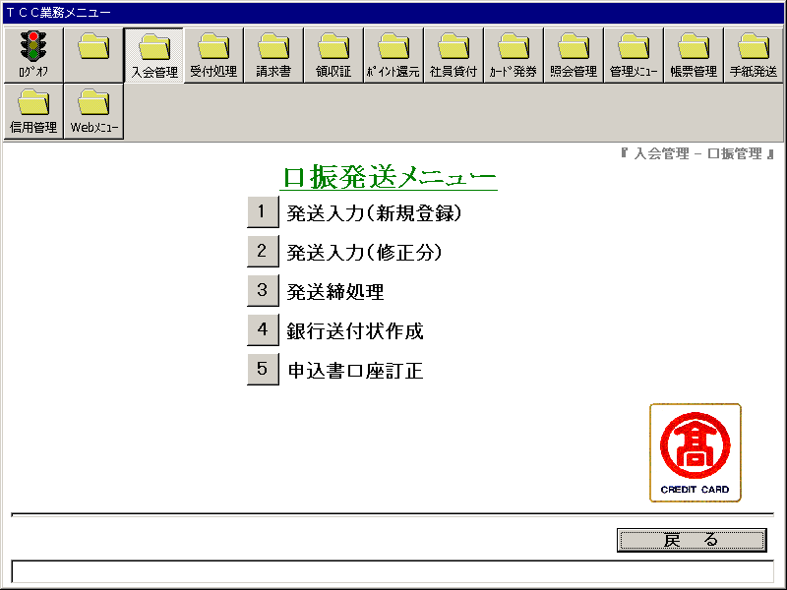
【画面レイアウト】

発送入力(新規登録）
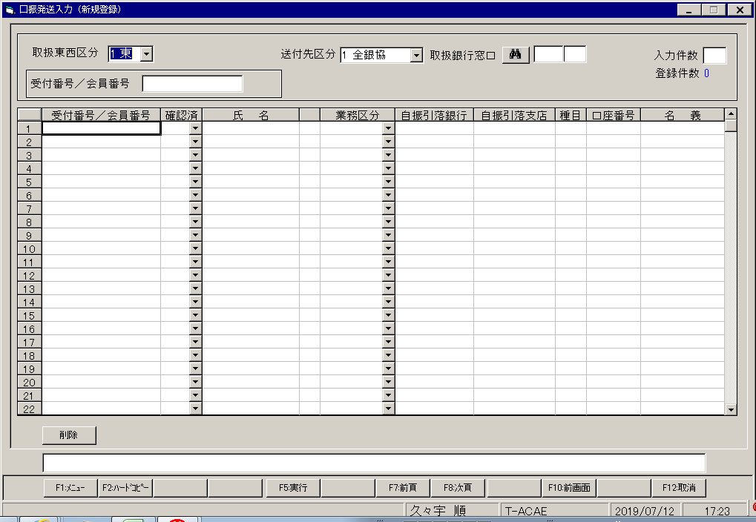
【画面レイアウト】

口振発送入力(修正分)
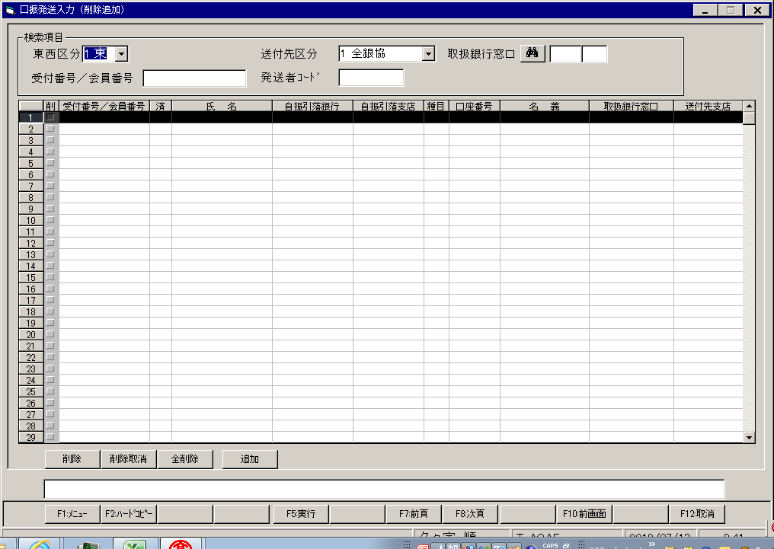
【画面レイアウト】

口振発送締処理
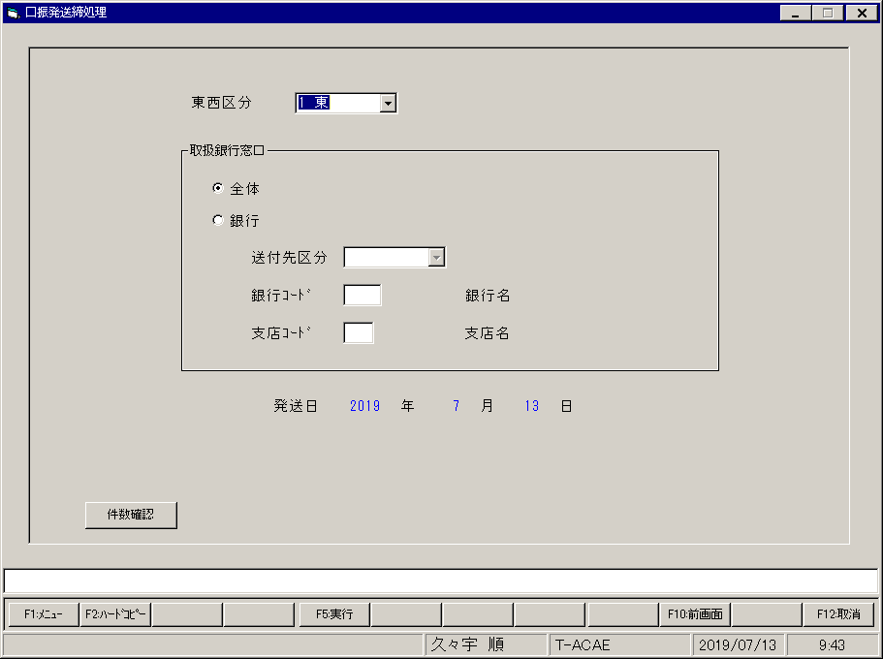
【画面レイアウト】

口振送付状出力
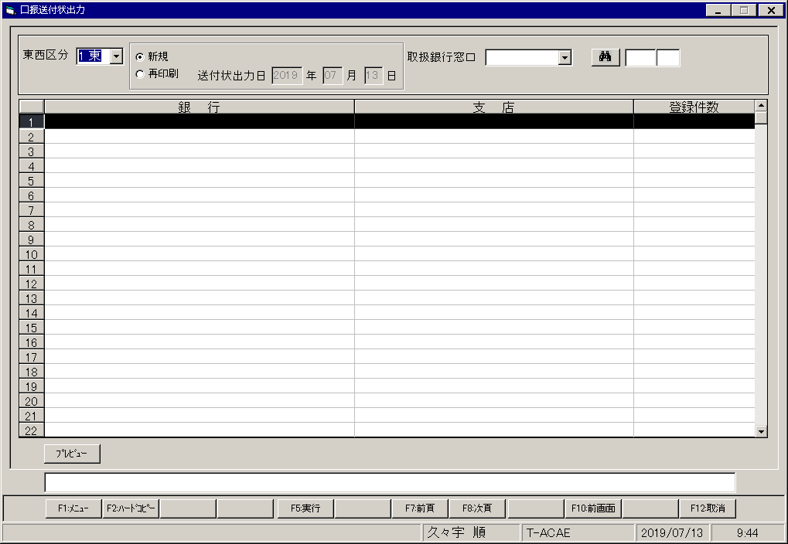
【画面レイアウト】

申込書口座訂正
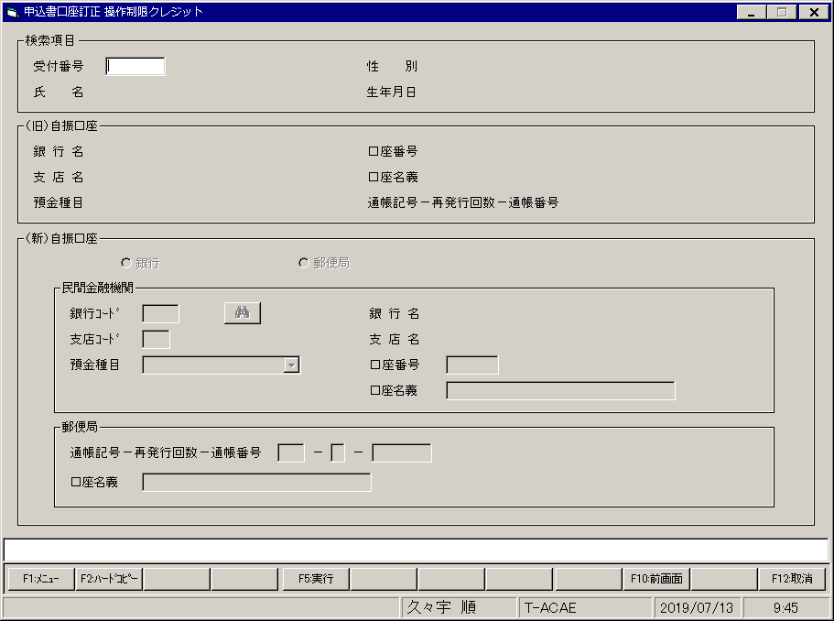
【画面レイアウト】

口振返却メニュー
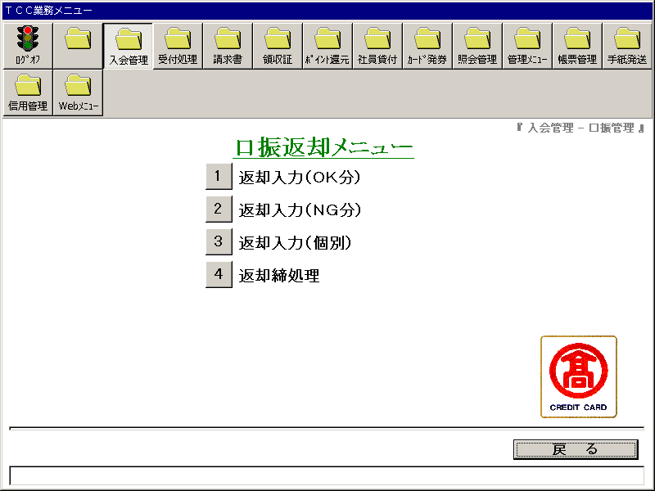
【画面レイアウト】

口振返却入力(OK登録）
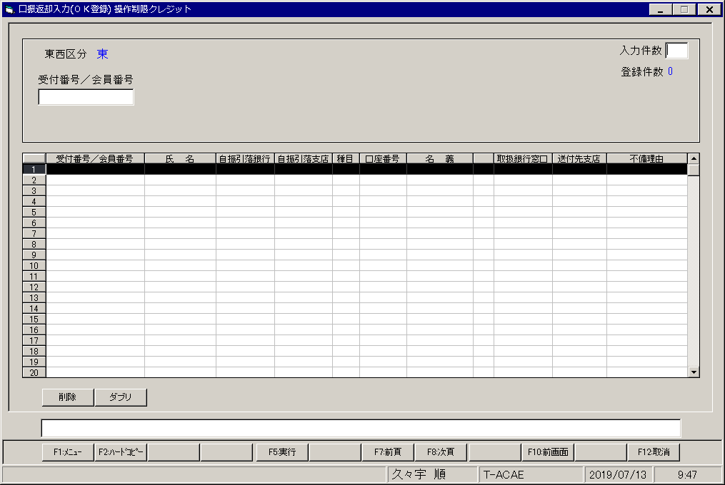
【画面レイアウト】

口振返却入力(NG登録)
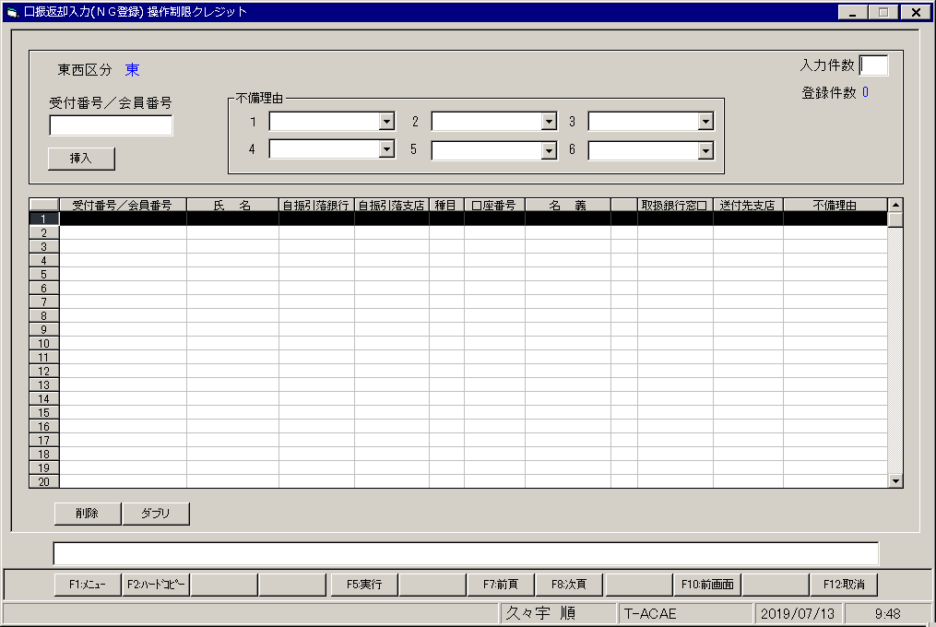
【画面レイアウト】

口振返却入力(個別登録)
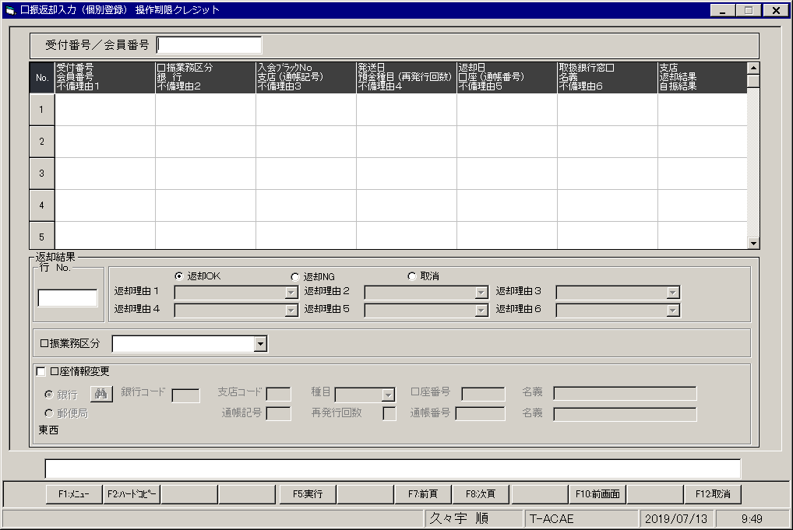
【画面レイアウト】

口振返却締処理

【画面レイアウト】

口振管理帳票出力メニュー
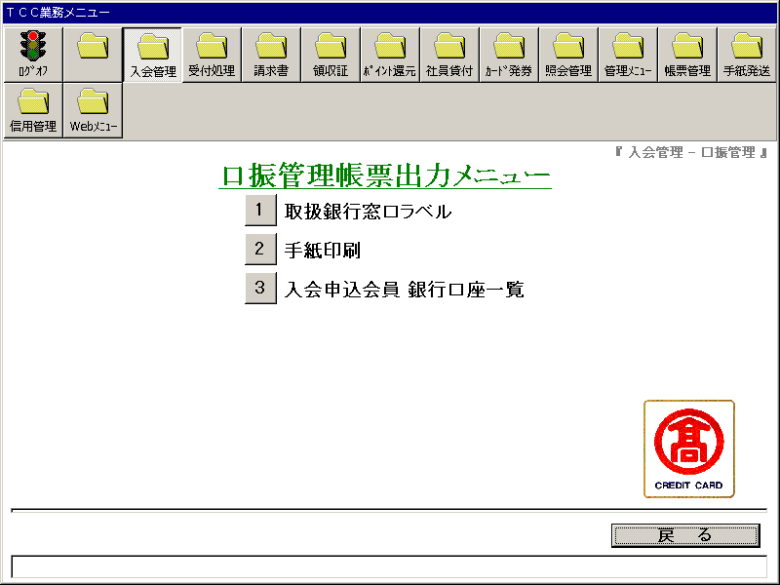
【画面レイアウト】

取扱銀行窓口
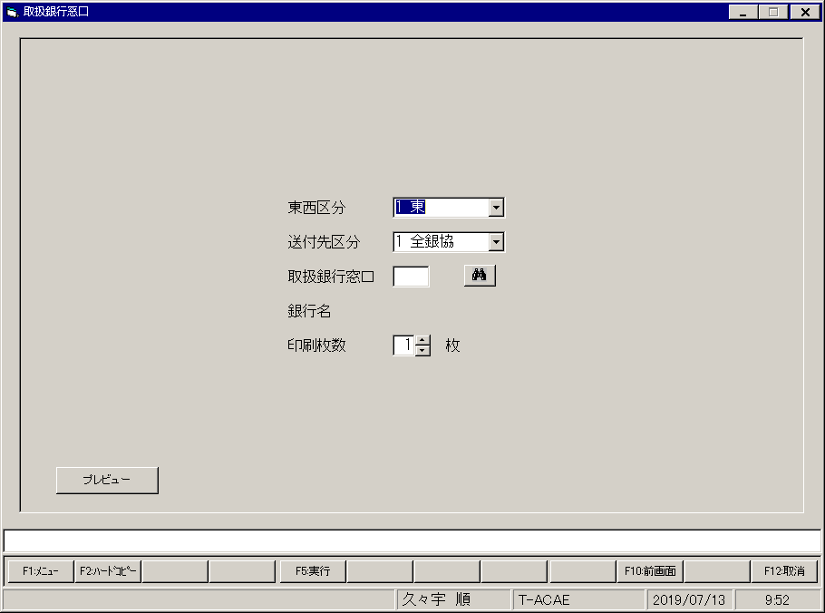
【画面レイアウト】

口振手紙印刷
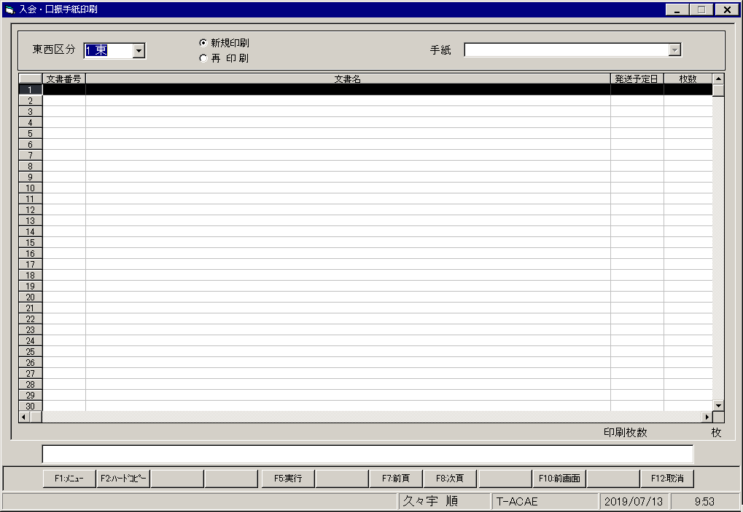
【画面レイアウト】

入会申込会員_銀行口座一覧
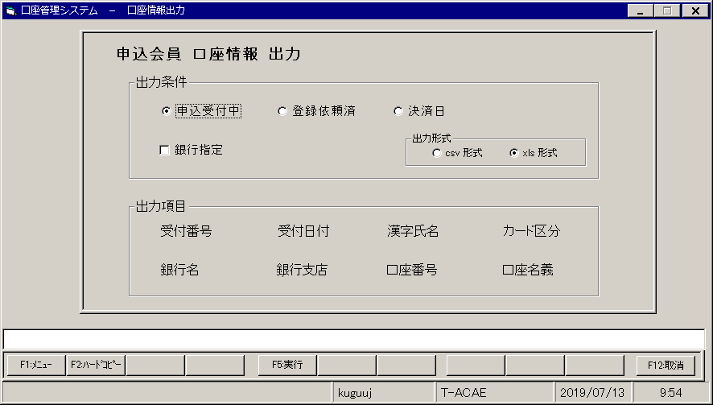
【画面レイアウト】

口振マスタメンテナンスメニュー
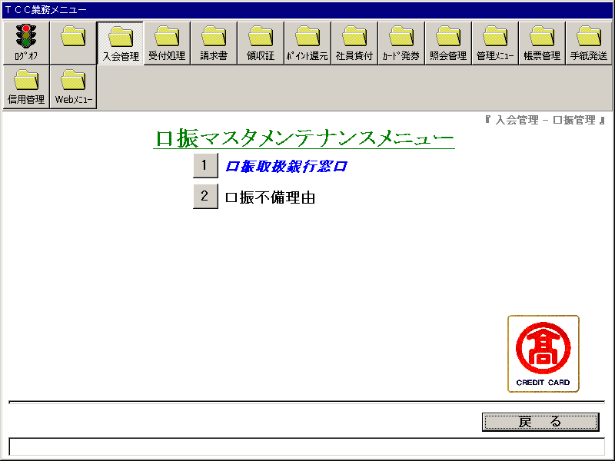
【画面レイアウト】

口振取扱銀行窓口
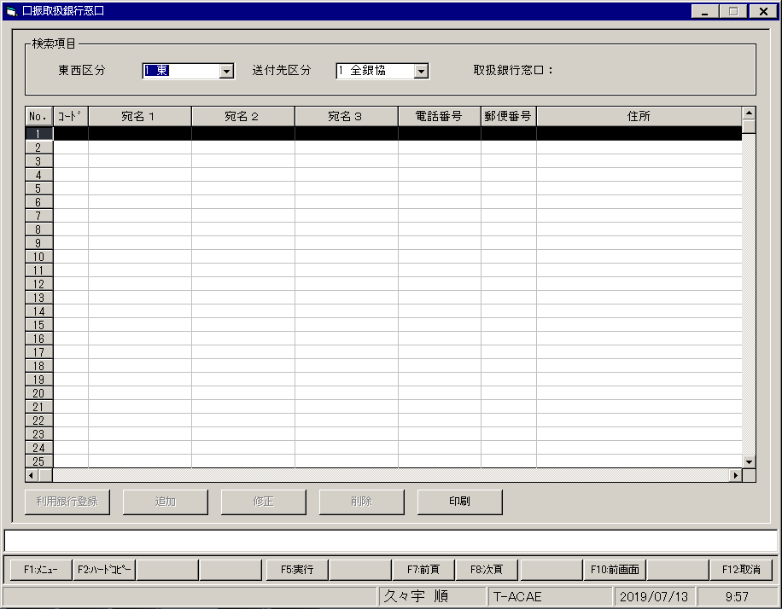
【画面レイアウト】

口振不備理由
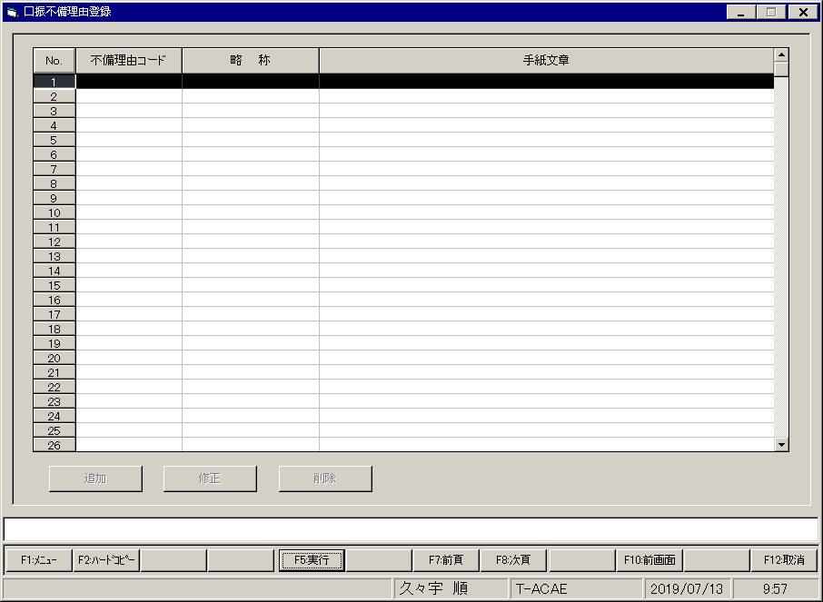
【画面レイアウト】

